关系图
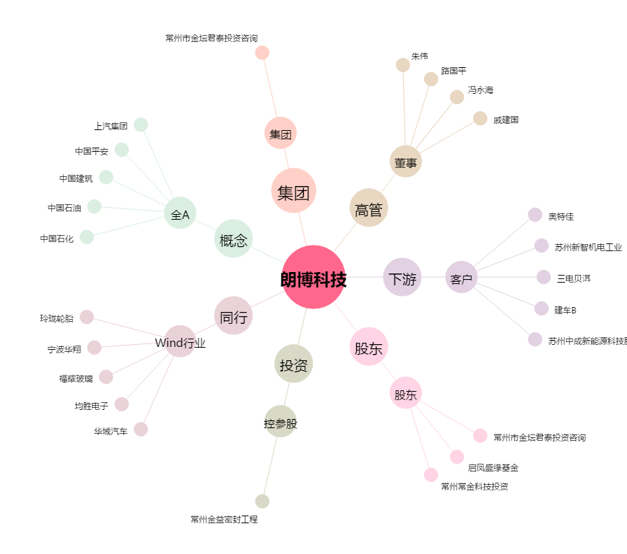
朗博科技[603655.SH] - 关系概览图

